375
款式图 | 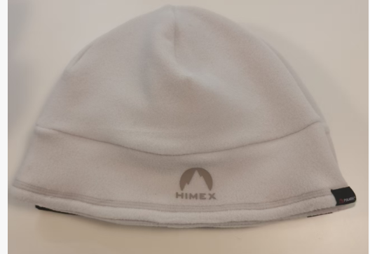 |  | 品名 | 抓绒帽 | 开发季： | FW26 | 样品码
 |  |  | 款号 | 122 | 报价工厂： | 富士美 | 报价日期 | 2025-11-07
 |  |  | 设计师： | 赵一津 | 性别 | 成人
 |  |  | 开发员： |  | 工厂开发员
 | 面里料：
序号 | 物料名称规格 | 应用部位 | 规格 |  | 采购信息
 |  |  | 幅宽(cm) | 数量（个） | 单耗(米) | 单价(元/米) | 金额(元) | 供应商
1 | POLARTEC | 大身 |  | 千克 | 0.210 | 142.000 | ￥29.82
2 |  |  |  |  |  |  | ￥0.00
3 |  |  |  |  |  |  | ￥0.00
4 |  |  |  |  |  |  | ￥0.00
5 |  |  |  |  |  |  | ￥0.00
6 |  |  |  |  |  |  | ￥0.00
7 |  |  |  |  |  |  | ￥0.00
8 |  |  |  |  |  |  | ￥0.00
面里料合计 |  |  |  |  |  |  | ￥29.82
 | 辅料：

 |  |  |  |  |  |  | ￥0.00
 | 辅助工艺：
1 | 热转移印花 | 帽前 | 3*2.92 | 1.03 |  | 2.350 | ￥2.42
2 | 绣花 | 帽后 | 4*1.09 | 1.03 |  | 1.900 | ￥1.96

辅助工艺合计 |  |  |  |  |  |  | ￥4.38
 | 包装与其它成本
1 | 纸箱+胶袋+线 |  |  | 1 |  | 1.200 | ￥1.20
2 | 吊牌+合格证+吊粒 |  |  | 1 |  | 0.500 | ￥0.50
 |  |  |  |  |  |  | ￥0.00
 |  |  |  |  |  |  | ￥0.00
 |  |  |  |  |  |  | ￥1.70

1 | 加工费 |  |  | 1 |  | 15.350 | ￥15.35
2 | 利润 |  |  | 1 |  | 5.000 | ￥5.00
3 | 运费 |  |  | 1 |  | 0.500 | ￥0.50
4 |  |  |  |  |  |  | ￥0.00
LOP合计 |  |  |  |  |  |  | ￥20.85
成本总计 |  |  |  |  |  |  | ￥56.75
注:以上价格均含13%增值税

 |  |  |  |  |  |  | 目标价：30 | 31.5

190
探路者控股集团股份有限公司 成本核价单
款式图 | 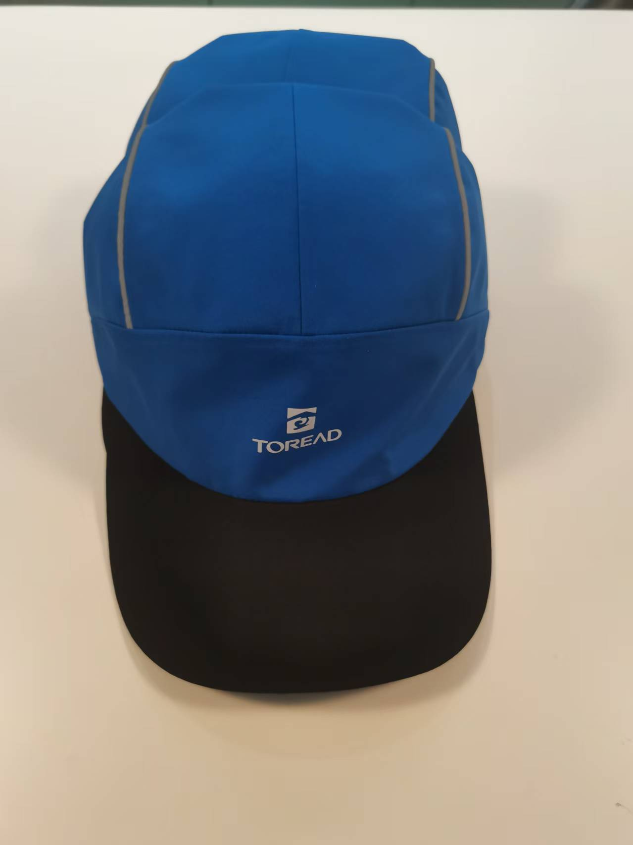 |  | 品名 | GORE-TEX棒球帽 | 开发季： | SS25 | 样品码 | QT3240533S
 |  |  | 款号 | 190 | 报价工厂： | 富士美 | 报价日期 | 2025-02-08
 |  |  | 设计师： | 孙圣军 | 性别 | 成人/57CM
 |  |  | 开发员： |  | 工厂开发员
 | 面里料：
序号 | 物料名称规格 | 应用部位 | 规格 |  | 采购信息
 |  |  | 幅宽(cm) | 数量（个） | 单耗(米) | 单价(元/米) | 金额(元) | 供应商
1 | FW12700 70D GORE-TEX 3L | 大身 | 142 |  | 0.244 | 142.620 | ￥34.79 | 探路者
2 |  |  |  |  |  |  | ￥0.00
3 |  |  |  |  |  |  | ￥0.00
4 |  |  |  |  |  |  | ￥0.00
5 |  |  |  |  |  |  | ￥0.00
6 |  |  |  |  |  |  | ￥0.00
7 |  |  |  |  |  |  | ￥0.00
8 |  |  |  |  |  |  | ￥0.00
面里料合计 |  |  |  |  |  |  | ￥34.79
 | 辅料：
1 | 热封条 | 帽里 | 1.5 |  | 1.320 | 5.840 | ￥7.71 | 探路者
2 | 反光嵌条 | 帽两侧 | 0.16 |  | 0.900 | 2.470 | ￥2.22
3 | 单面起毛松紧 | 汗带 | 10 |  | 0.660 | 2.000 | ￥1.32
4 | 人字斜纹带 | 后带 | 2 |  | 0.300 | 4.000 | ￥1.20
5 | HIMEX 夹缝标 | 后带 | 1.05*2 | 1.03 |  | 1.000 | ￥1.03 | 梓柏
6 | 胶牌 | 后带 |  | 1.03 |  | 3.500 | ￥3.61
7 | 三档扣 | 后带 |  | 1.03 |  | 0.600 | ￥0.62
8 | 二档扣 | 后带 |  | 1.03 |  | 0.600 | ￥0.62
9 | 舌心 | 帽舌 |  | 1.03 |  | 0.700 | ￥0.72

辅料合计 |  |  |  |  |  |  | ￥19.04
 | 辅助工艺：
1 | 热转移印花 | 帽前 | 3.5*1.89 | 1.03 |  | 2.350 | ￥2.42
2 | 热转移印花 | 帽侧 | 4*1.09 | 1.03 |  | 2.350 | ￥2.42
3 |  |  |  |  |  |  | ￥0.00
4 |  |  |  |  |  |  | ￥0.00
5 |  |  |  |  |  |  | ￥0.00
辅助工艺合计 |  |  |  |  |  |  | ￥4.84
 | 包装与其它成本
1 | 纸箱+胶袋+线 |  |  | 1 |  | 1.200 | ￥1.20
2 | 吊牌+合格证+吊粒 |  |  | 1 |  | 0.500 | ￥0.50
 |  |  |  |  |  |  | ￥0.00
 |  |  |  |  |  |  | ￥0.00
包装与其它成本合计 |  |  |  |  |  |  | ￥1.70
 | LOP（加工费、利润、运费、检测费等）
1 | 加工费 |  |  | 1 |  | 25.730 | ￥25.73
2 | 利润 |  |  | 1 |  | 2.100 | ￥2.10
3 | 运费 |  |  | 1 |  | 0.500 | ￥0.50
4 |  |  |  |  |  |  | ￥0.00
LOP合计 |  |  |  |  |  |  | ￥28.33
成本总计 |  |  |  |  |  |  | ￥88.70
注:以上价格均含13%增值税

 |  |  |  |  |  |  | 原本89.2 现88.7

191
探路者控股集团股份有限公司 成本核价单
款式图 | 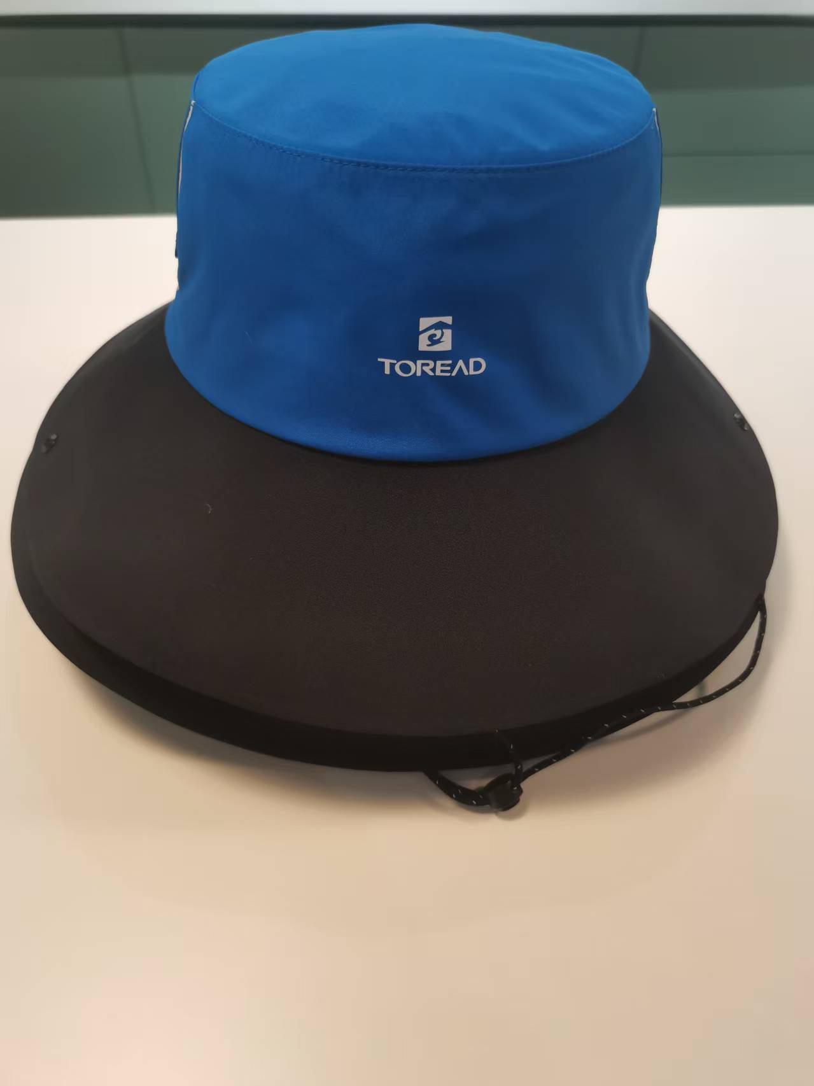 |  | 品名 | GORE-TEX大檐帽 | 开发季： | SS25 | 样品码 | QT3240635S
 |  |  | 款号 | 191 | 报价工厂： | 富士美 | 报价日期 | 2025-02-08
 |  |  | 设计师： |  | 性别 | 成人/57CM
 |  |  | 开发员： |  | 工厂开发员
 | 面里料：
序号 | 物料名称规格 | 应用部位 | 规格 |  | 采购信息
 |  |  | 幅宽(cm) | 数量（个） | 单耗(米) | 单价(元/米) | 金额(元) | 供应商
1 | FW10370(GORE-TEX 75D 3L) | 大身 | 140 |  | 0.553 | 142.620 | ￥78.81 | 探路者
2 |  |  |  |  |  |  | ￥0.00
3 |  |  |  |  |  |  | ￥0.00
4 |  |  |  |  |  |  | ￥0.00
5 |  |  |  |  |  |  | ￥0.00
6 |  |  |  |  |  |  | ￥0.00
7 |  |  |  |  |  |  | ￥0.00
8 |  |  |  |  |  |  | ￥0.00
面里料合计 |  |  |  |  |  |  | ￥78.81
 | 辅料：
1 | 热封条 | 帽里 | 1.5 |  | 1.430 | 5.840 | ￥8.35 | 探路者
2 | SL-31低温胶 | 盆边 | 0.16 |  | 0.397 | 35.000 | ￥13.90
3 | 单面起毛松紧 | 汗带 | 10 |  | 0.660 | 2.000 | ￥1.32
4 | 下巴带 | 下巴带 | 2 |  | 0.882 | 0.900 | ￥0.79
5 | HIMEX 夹缝标 | 后带 | 1.05*2 | 1.03 |  | 1.000 | ￥1.03 | 梓柏
6 | 8字扣 | 两侧 |  | 2.06 |  | 0.300 | ￥0.62
7 | 厚小珠 | 下巴带 |  | 1.03 |  | 0.200 | ￥0.21
8 | 下巴带调节扣 | 下巴带 |  | 1.03 |  | 0.400 | ￥0.41
9 | 四合扣 | 帽两侧+盆边 |  | 2.06 |  | 0.200 | ￥0.41

辅料合计 |  |  |  |  |  |  | ￥27.04
 | 辅助工艺：
1 | 热转移印花 | 帽前 | 3.5*1.89 | 1.03 |  | 2.350 | ￥2.42
2 | 热转移印花 | 帽侧 | 4*1.09 | 1.03 |  | 2.350 | ￥2.42
3 |  |  |  |  |  |  | ￥0.00
4 |  |  |  |  |  |  | ￥0.00
5 |  |  |  |  |  |  | ￥0.00
辅助工艺合计 |  |  |  |  |  |  | ￥4.84
 | 包装与其它成本
1 | 纸箱+胶袋+线 |  |  | 1 |  | 1.200 | ￥1.20
2 | 吊牌+合格证+吊粒 |  |  | 1 |  | 0.500 | ￥0.50
 |  |  |  |  |  |  | ￥0.00
 |  |  |  |  |  |  | ￥0.00
包装与其它成本合计 |  |  |  |  |  |  | ￥1.70
 | LOP（加工费、利润、运费、检测费等）
1 | 加工费 |  |  | 1 |  | 31.190 | ￥31.19
2 | 利润 |  |  | 1 |  | 2.420 | ￥2.42
3 | 运费 |  |  | 1 |  | 0.500 | ￥0.50
4 |  |  |  |  |  |  | ￥0.00
LOP合计 |  |  |  |  |  |  | ￥34.11
成本总计 |  |  |  |  |  |  | ￥146.50
注:以上价格均含13%增值税

 |  |  |  |  |  |  | 原本147 现146.5

